Додаток 2 Візуалізація
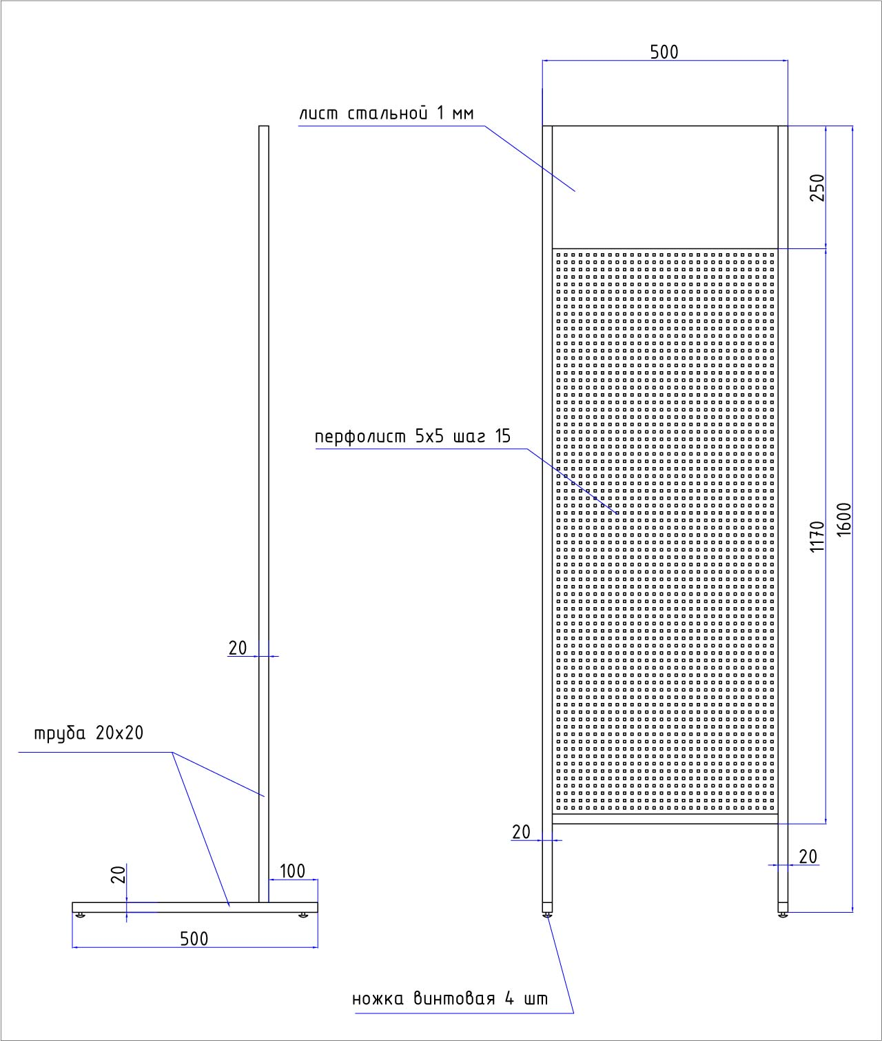
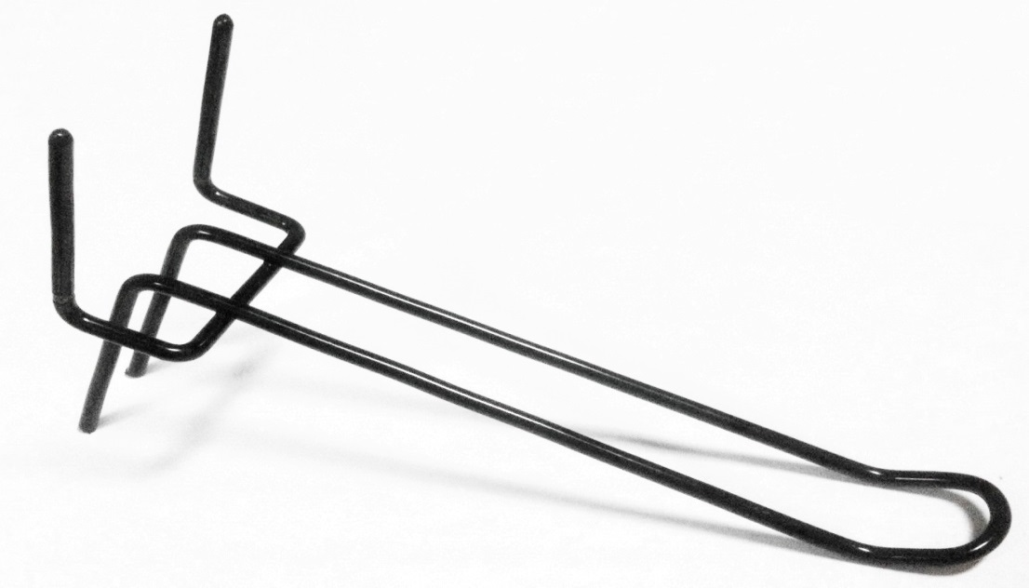
Додаток 2. Візуалізація

Виготовлення стійки для карт пам’яті

Спецификація:
Висота 1600 мм, ширина 500 мм.
Бокові стійки (опори) – труба квадрат 20х20, гвинтові ніжки 4 шт.
Перфолист – ячейка квадратна 5х5 мм
Топер - металевий лист 500х250 мм.
Поклейка топера оракалом з друком 1440 dpi.
Порошкове фарбування в чорний колір.
Гачки подвійні для завішування на перфолист - ширина 28 мм, длина робочої частини 150 мм, прут 4 мм.
30 гачків на 1 стійку.

Стійка для карт пам’яті | малюнок 1 | Гачок металевий подвійний чорний | малюнок 2

